Deployment
Cấu trúc mẫu của Deployment

Quan sát được liên tục các đối tượng, tài nguyên được tạo ra trên cluster
 | watch -n 1 kubectl get all -o wide

 | cd ../
 | mkdir 3.deploy
 | cd 3.deploy/
 | vi 1.myapp-deploy.yaml
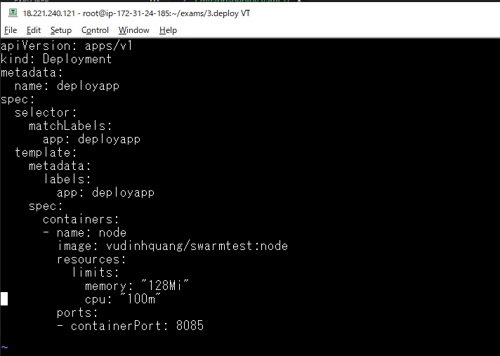

Triển khai tạo deploy
 | kubectl apply -f 1.myapp-deploy.yaml

Khi deploy được tạo ra, nó tạo ra 1 Replicaset, nếu không khai báo giá trị replicas thì Replicaset này có 1 pod

Liệt kê ra các deploy
 | kubectl get deploy

Xóa deploy, deploy được xóa thì ReplicaSet cũng được xóa, và các pod mà nó tạo ra cũng được xóa theo
 | kubectl delete deploy/deployapp

Thiết lập tham số số POD tạo ra
 | vi 1.myapp-deploy.yaml
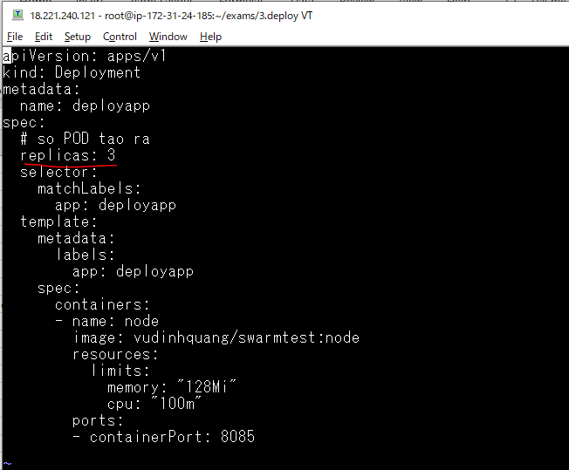

Triển khai file yaml để tạo lại deploy
 | kubectl apply -f 1.myapp-deploy.yaml

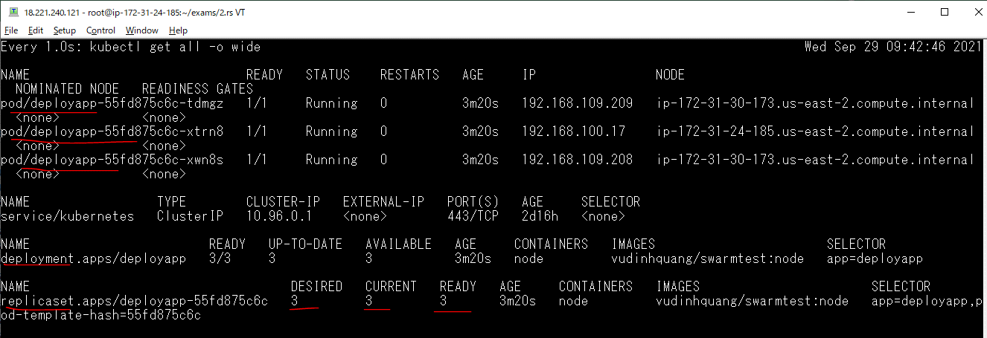

Kiểm tra deploy
 | kubectl get deploy -o wide

Deploy này quản sinh ra một ReplicasSet và quản lý nó, gõ lệnh sau để hiện thị các ReplicaSet
 | kubectl get rs -o wide

Cập nhật Deployment
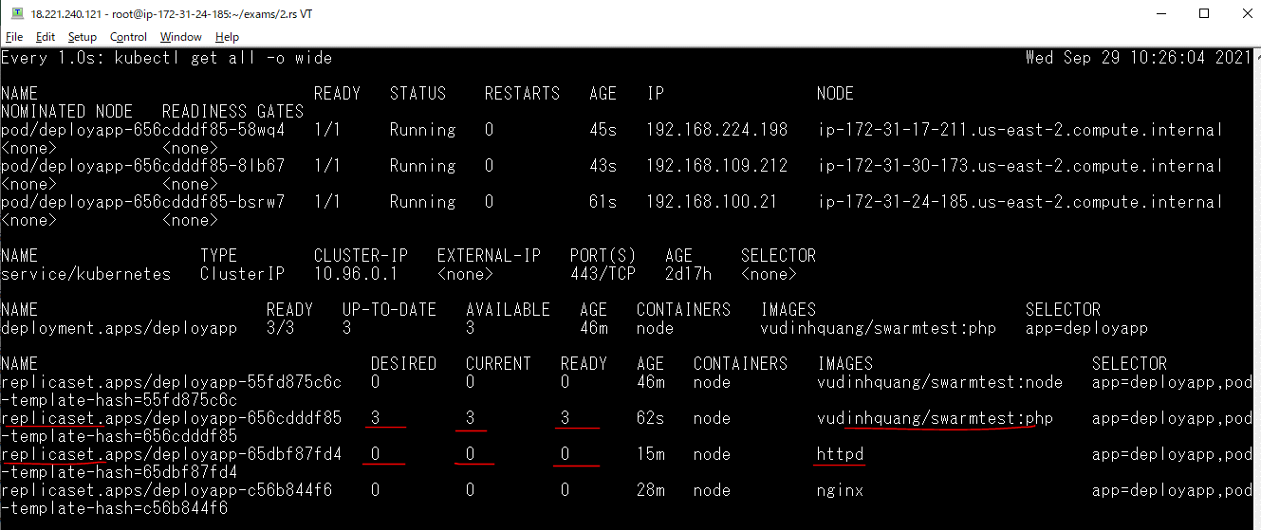
Cập một Deployment bằng cách sử đổi mẫu (template) của Pod
 | vi 1.myapp-deploy.yaml
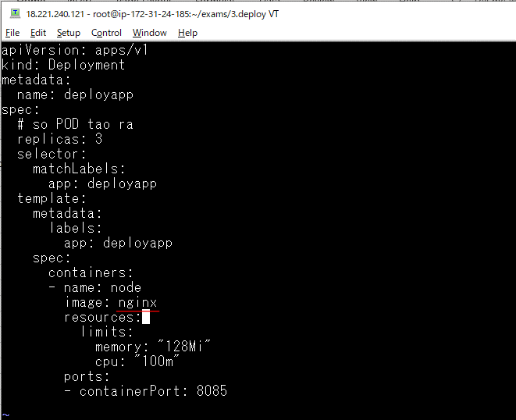

Triển khai file để cập nhật deploy
Khi tiến hành cập nhật thì ReplicaSet được scale số lượng pod về 0, đồng thời tiến hành tạo ra ReplicaSet mới, các pod cũ được xóa và pod mới được tạo theo cấu trúc của ReplicaSet mới.
ReplicaSet cũ không bị xóa mà vẫn giữ lại để có thể thực hiện RollBack phục hồi lại phiên bản cũ
 | kubectl apply -f 1.myapp-deploy.yaml

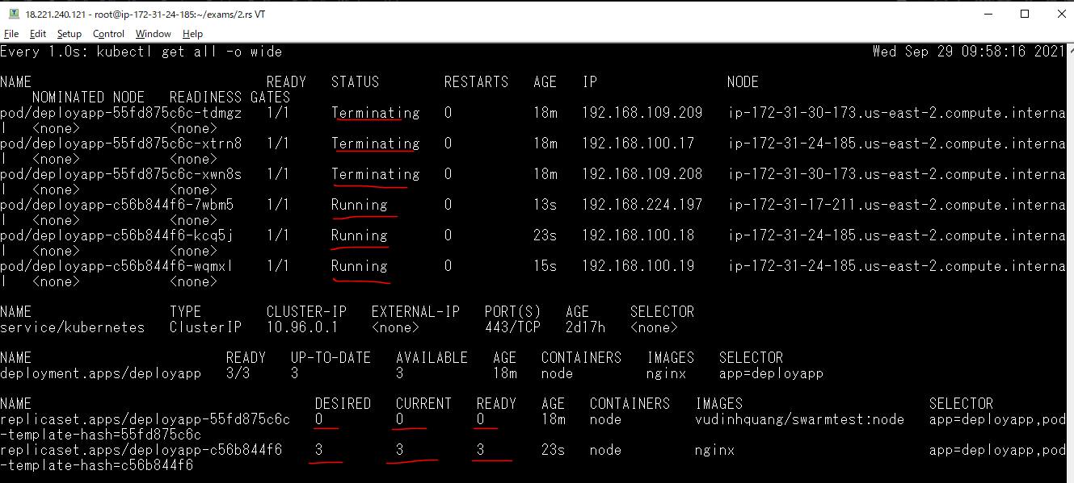

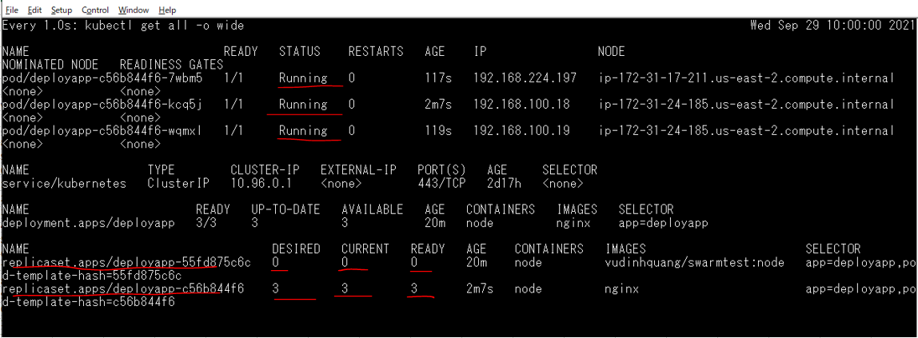

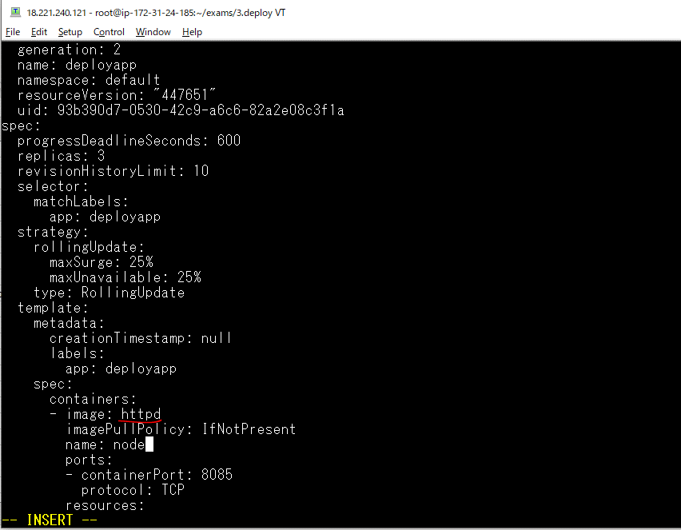
Cập nhật deploy bằng cách biên tập trực tiếp
 | kubectl edit deploy/deployapp

Quan sát sự cập nhật
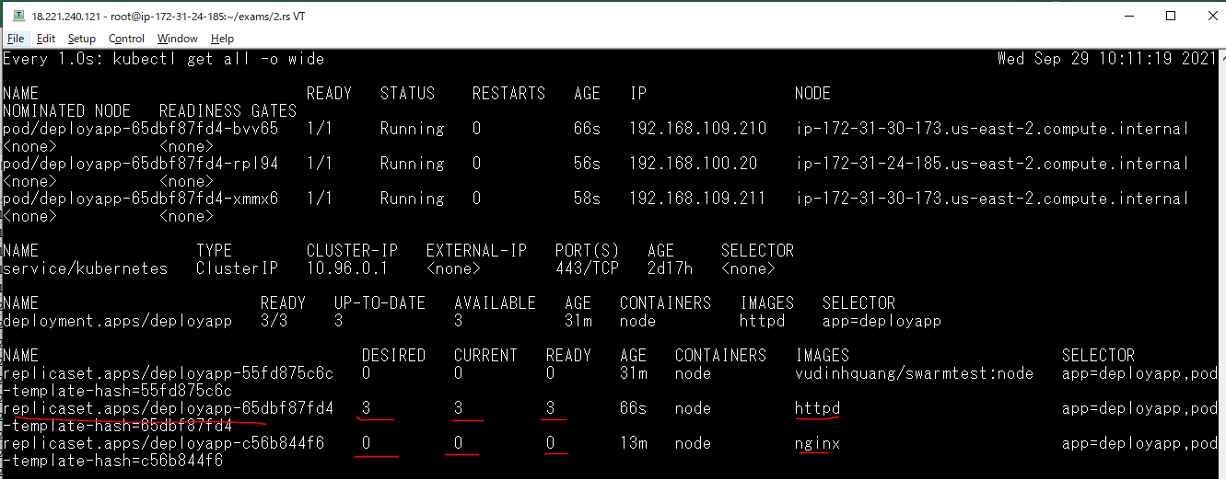

Lấy các deploy
 | kubectl get deploy -o wide

manifest của deploy
 | kubectl get deploy -o yaml
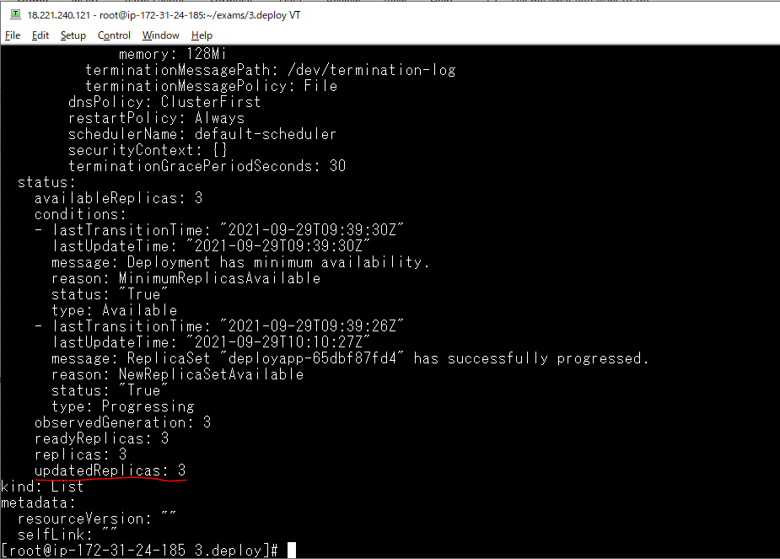

 |  | deploy đã thực hiện 3 lần cập nhật

Thông tin chi tiết của deploy
 | kubectl decribe deploy/deployapp
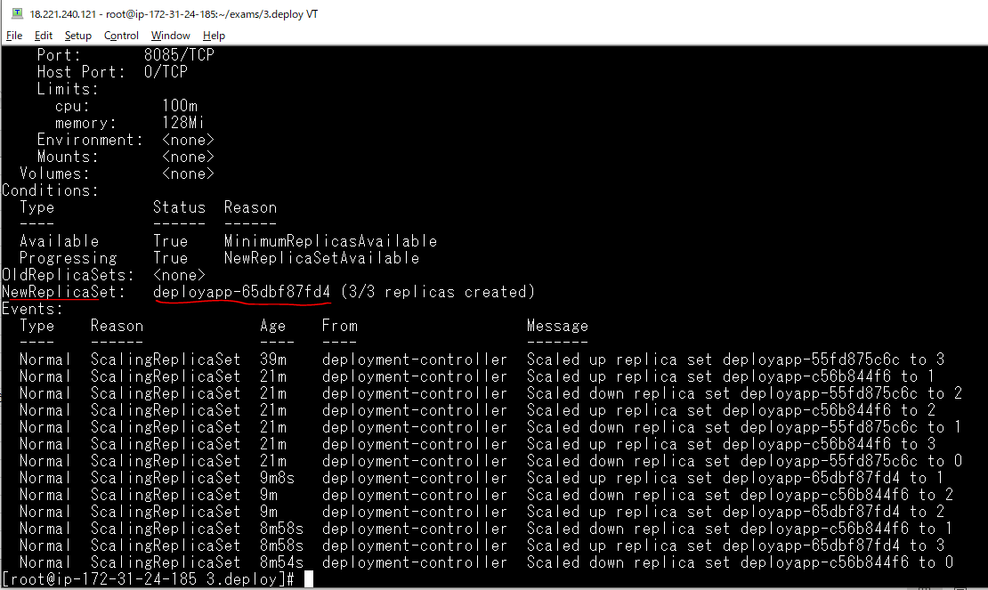

 |  |  | ReplicaSet mới nhất và đang được sử dụng

Tiếp tục cập nhật deploy
 | vi 1.myapp-deploy.yaml
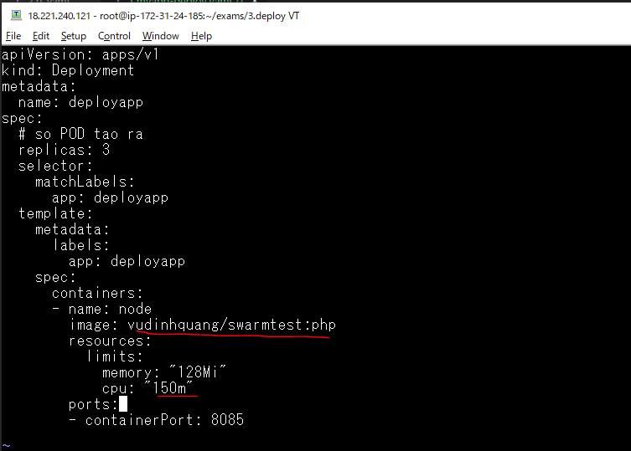

Tiến hành cập nhật
 | kubectl apply -f 1.myapp-deploy.yaml

Quan sát sự thay đổi

Rollback Deployment
Kiểm tra các lần cập nhật (revision)
 | kubectl rollout history deploy/deployapp

Xem thông tin của bản cập nhật cuối cùng(version = 4)
 | kubectl rollout history deploy/deployapp --revision=4
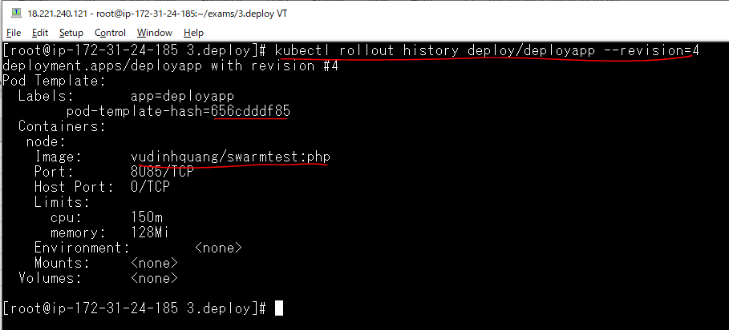

Xem thông tin của bản cập nhật version = 2
 | kubectl rollout history deploy/deployapp --revision=2
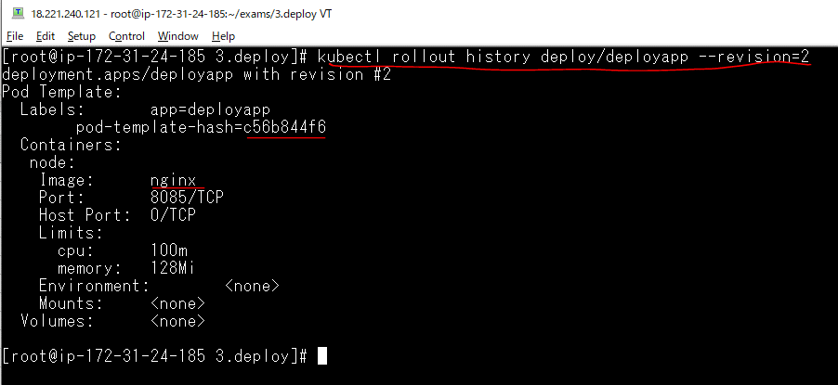

Quay lại bản cập nhật version=2
 | kubectl rollout undo deploy/deployapp --to-revision=2

Quan sát sự thay đổi
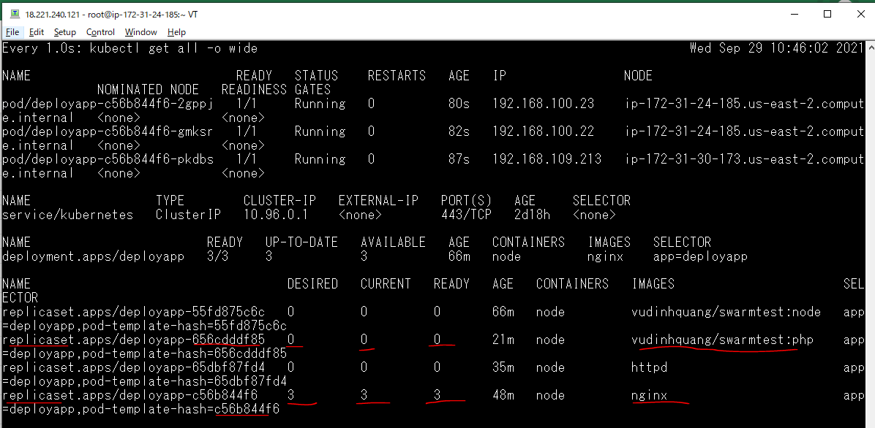

Xem lại các bản cập nhật
 | kubectl rollout history deploy/deployapp

 |  | Bản cập nhật version 2 đã được phục hồi lại và nó được bỏ đi

Xem thông tin củ ReplicaSet đang hoạt động
 | kubectl describe replicaset/deployapp-c56b844f6
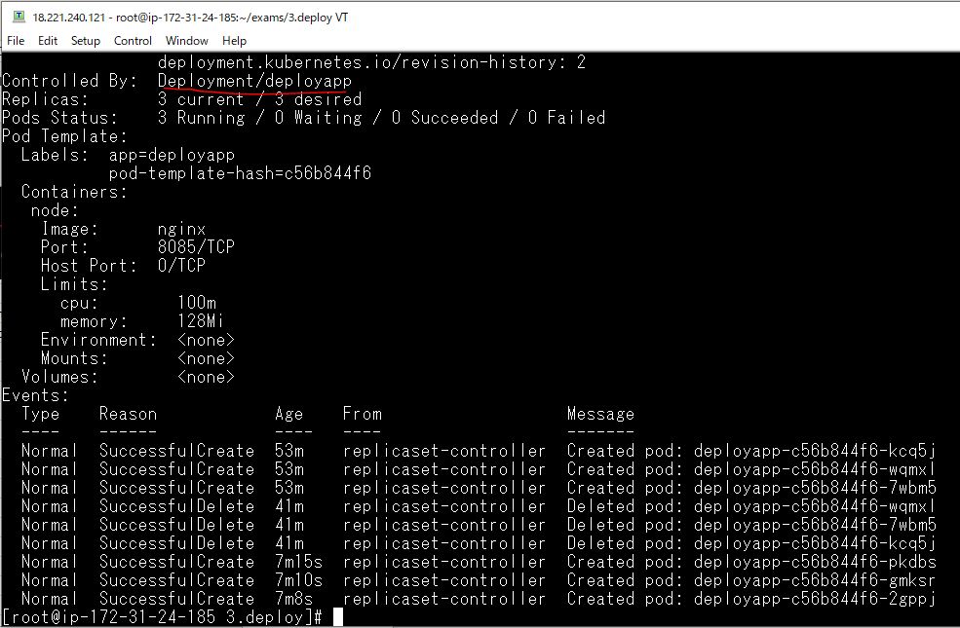

 |  |  | ReplicaSet được controll bởi deploy deployapp

Scale Deployment
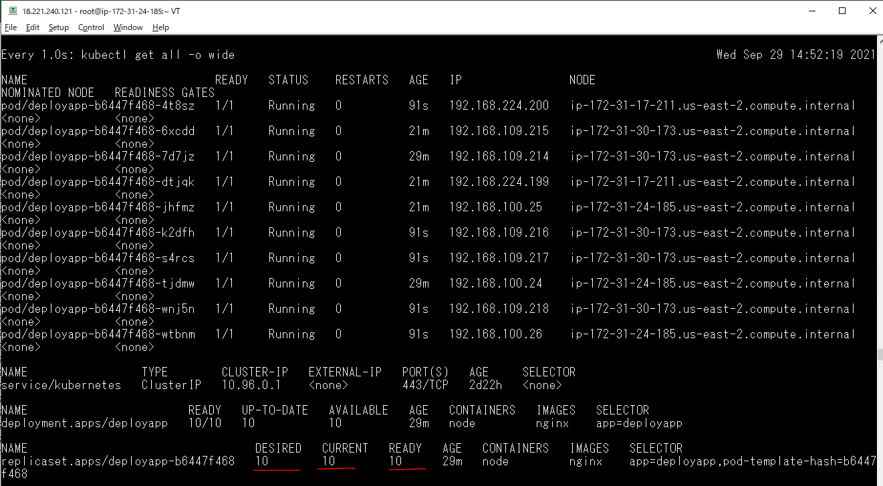
Xóa deployment
 | kubectl delete -f 1.myapp-deploy.yaml

Edit manifest
 | vi 1.myapp-deploy.yaml
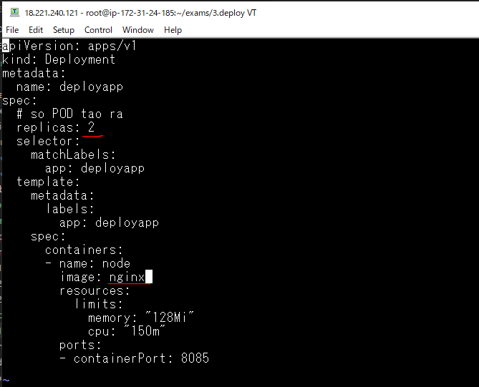

Triển khai file để tạo lại deploy
 | kubectl apply -f 1.myapp-deploy.yaml

Quan sát thay đổi trạng thái
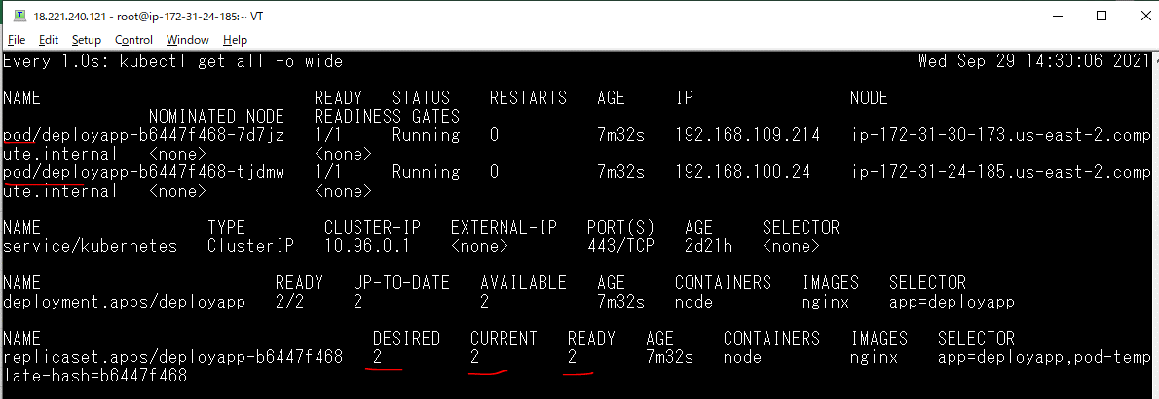

Scale thủ công, số pod tạo ra là cố định
 | kubectl scale deploy/deployapp --replicas=5

Thay đổi trạng thái
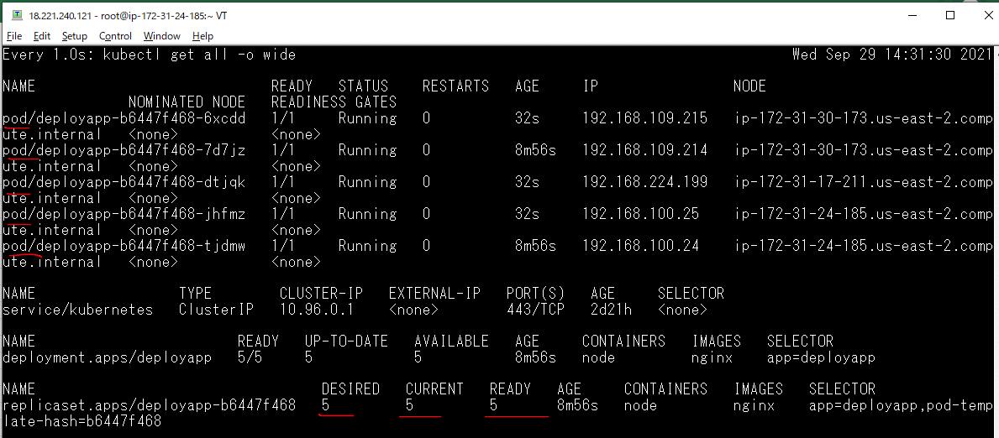

Scale tự động với số lượng POD trong khoảng min, max và thực hiện scale khi CPU của POD hoạt động ở mức 50%
 | kubectl autoscale deploy/deployapp --min=3 --max=8 --cpu-percent=50

Check hpa đã được tạo
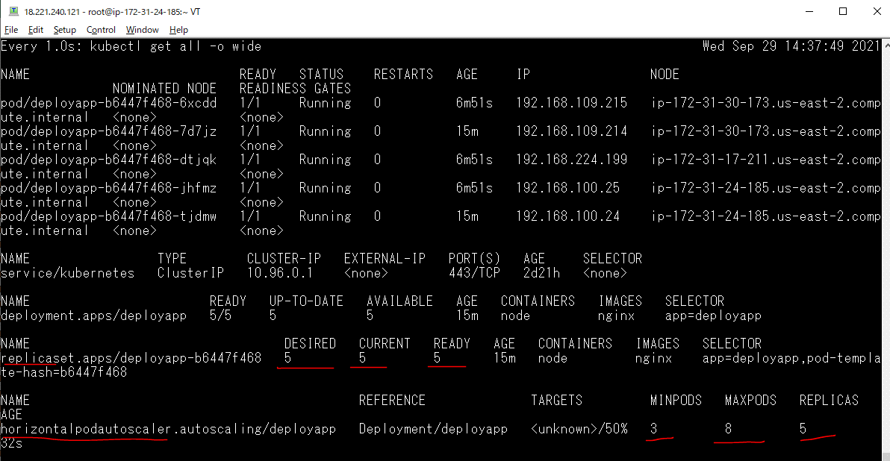

Trích xuất scale ra yaml để lưu lại, chỉnh sửa, cập nhật
 | kubectl get hpa/deployapp -o yaml > 2.hpa.yaml

Chỉnh sửa nội dung 2.hpa.yaml
 | vi 2.hpa.yaml
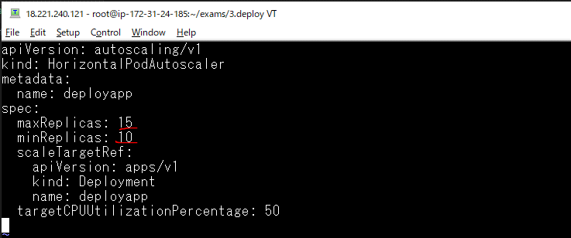

Cập nhật lại hpa
 | kubectl apply -f 2.hpa.yaml

Kiểm tra hpa được tạo
 | kubectl get hpa -o wide

Quan sát sự thay đổi

